画面部品情報
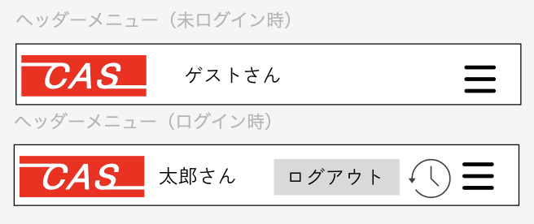
アプリ課題(2025） |  |  | 画面ID | 画面名 |  |  |  | 作成日 | 作成者 | 更新日 | 更新者
 |  |  | 001_SideBar | メニュー画面 |  |  |  | 2024-12-31 | 福田

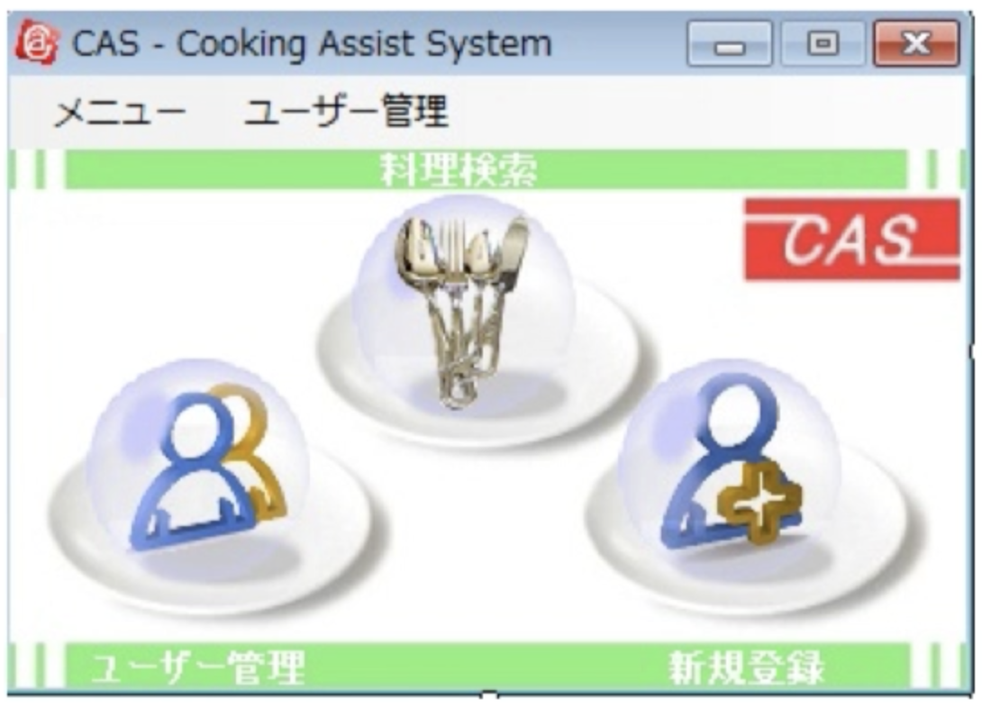
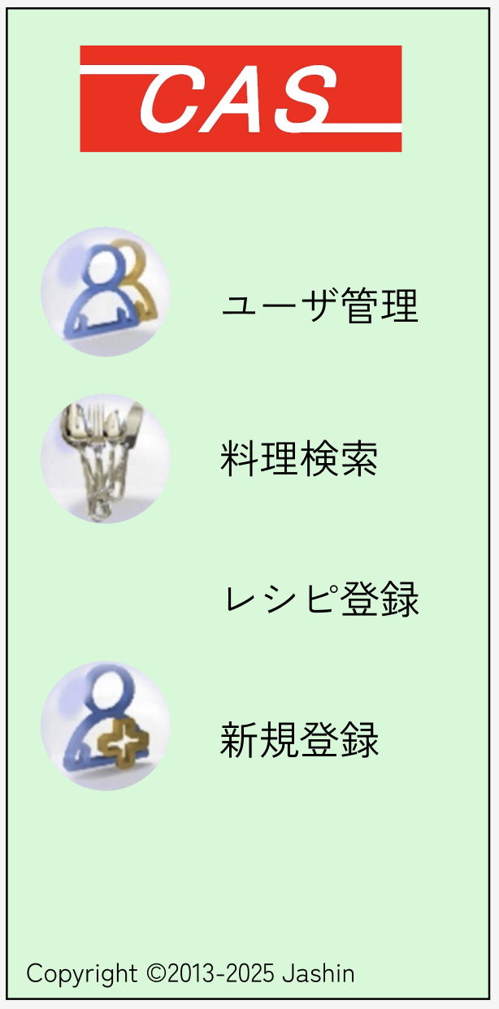
 | 1.【画面イメージ】
 | 【初期表示】（VB.NET) |  |  | 【スマホ版イメージ】ハンバーガーメニューで作る。（アプリ起動時は料理検索がトップ）

 |  |  |  |  |  | ← ログイン状態かつログインユーザが権限ありの時だけ、レシピ登録のメニューを表示させる。

 |  |  |  | 【スマホ版イメージ】ヘッダーメニューで作る。（全画面に読ませる）

 |  |  |  | ※ログアウトボタンはログイン時のみ表示
 |  |  |  | ※時計マークで「直近で閲覧した料理一覧画面」へ遷移
 | 2.【機能概要】
 | ハンバーガーメニューで、ユーザ管理（ユーザログイン）、料理検索、レシピ登録（ログイン状態かつログインユーザが権限ありの時）、（ユーザ）新規登録などを表示させる。 ヘッダー項目で全画面に読み込ませるものとして、ログインユーザ名（未ログイン時はゲストさん）、ログアウト機能、閲覧履歴機能（直近で閲覧した料理一覧画面）も表示させる。

 | 3.【前の画面より受け取ったパラメータ】
 | パラメータ名 | データ型 | 桁数

 | 4.【イベント情報】
 | （ハンバーガーメニュー内）
 | イベント名 | 処理概要
 | ユーザ管理 | クリック時に「06_ユーザ管理」画面を開く。
 | 料理検索 | クリック時に「03_料理検索結果」画面を開く。
 | レシピ登録 | ユーザログイン中かつログインユーザが権限ありの時のみ表示。 クリック時に「16_レシピ登録画面」画面を開く。
 | 新規登録 | クリック時に「05_新規登録画面」画面を開く。

 | （ヘッダーーメニュー内）
 | イベント名 | 処理概要
 | CAS（ロゴ） | クリック時にトップ画面（「03_料理検索結果」）を開く。
 | ログアウト | ユーザログイン中のみ表示。 ログインユーザ情報のセッションを削除して、ゲスト扱いにする。
 | 履歴マーク | ユーザログイン中のみ表示。 クリック時に「15_直近で閲覧した料理一覧画面」画面を開く。
 | ハンバーガーメニュー | 画面全体にハンバーガーメニューを表示させる。

 | 5.【フォーム情報】 |  |  |  | 6.【DB情報】
 | （ハンバーガーメニュー内）
 | 項目名 | 部品 | 備考 |  | 取得元テーブル | 取得列 | データ型 | 桁数 | 備考
 | ユーザ管理 | アイコン
 |  | リンクボタン | クリック時に「06_ユーザ管理」画面を開く。
 | 料理検索 | アイコン
 |  | リンクボタン | クリック時に「03_料理検索結果」画面を開く。
 | レシピ登録 | リンクボタン | ユーザログイン中かつログインユーザが権限ありの時のみ表示。 クリック時に「16_レシピ登録画面」画面を開く。
 | 新規登録 | アイコン
 |  | リンクボタン | クリック時に「05_新規登録画面」画面を開く。

 | （ヘッダーーメニュー内）
 | 項目名 | 部品 | 備考 |  | 取得元テーブル | 取得列 | データ型 | 桁数 | 備考
 |  | アイコン | 項目名の画像を使用する。
 |  | リンクボタン | アイコンを含んだイメージリンクボタン。 クリック時にトップ画面（「03_料理検索結果」）を開く。
 | (ユーザ名) | ラベル | ユーザ情報のセッションをチェックし、以下の表示で切替。 ・ユーザログイン中→（ユーザ名）さん ・未ログイン→ ゲストさん
 | ログアウト | ボタン | ユーザログイン中のみ表示。 ユーザ情報のセッションを削除して、ゲスト扱いにする。
 |  | アイコン | 項目名の画像を使用する。
 |  | リンクボタン | ユーザログイン中のみ表示。 クリック時に「15_直近で閲覧した料理一覧画面」画面を開く。
 |  | ハンバーガーメニュー | 画面全体にハンバーガーメニューを表示させる。

